Solicitud gráfica
 | Área: | Matemáticas |  |  | Fecha:
 | Grado: | 9
 | Título del tema: | Función cuadrática |  |  | ¿Cuaderno de estudio o recurso? | Cuaderno de Estudio
 | Editor: |  |  |  |  | F6B

 | Código guión o recurso: | MA_09_06_REC20 | ← Para determinar este código, visite la hoja de Ayuda
 |  |  |  |  | ESPECIFICACIÓN DE ARCHIVOS A ENTREGAR
Núm. | Archivo Shutterstock o ruta en web | Imagen para: | Tipo | Formato | Nombre imagen SMALL | Tamaño imagen SMALL | Nombre imagen ZOOM | Tamaño imagen ZOOM | Descripción | Observaciones
IMG01 | Ver descripción | Cuaderno de Estudio | Fotografía | Horizontal | MA_09_06_REC20_IMG01_small | 526 x 370 px | MA_09_06_REC20_IMG01_zoom | 800 x 600 px | Arco iris | Ya está en git hub
IMG02 | Ver descripción | Cuaderno de Estudio | Ilustración | Horizontal | MA_09_06_REC20_IMG02_small | 526 x 370 px | MA_09_06_REC20_IMG02_zoom | 800 x 600 px | 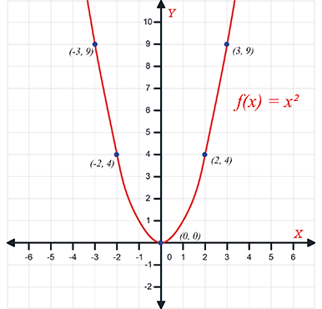 | Esta en git hub pero parece hecha con trazos a mano. Por favor enviar para revisar.
IMG03 | Ver descripción | Cuaderno de Estudio | Ilustración | Horizontal | MA_09_06_REC20_IMG03_small | 526 x 370 px | MA_09_06_REC20_IMG03_zoom | 800 x 600 px | 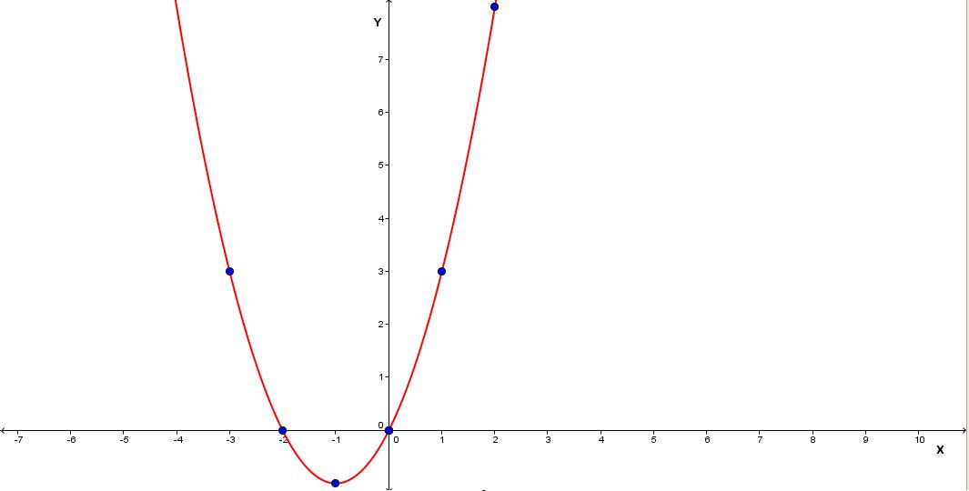 | Gráfica de la función f(x) = x2 + 2x. (Nueva)
IMG04 | Ver descripción | Cuaderno de Estudio | Fotografía | Horizontal | MA_09_06_REC20_IMG04_small | 526 x 370 px | MA_09_06_REC20_IMG04_zoom | 800 x 600 px | Puentes en forma de parábola | Ya está en git hub
IMG05 | Ver descripción | Cuaderno de Estudio | Ilustración | Horizontal | MA_09_06_REC20_IMG05_small | 526 x 370 px | MA_09_06_REC20_IMG05_zoom | 800 x 600 px | No hay imagen con ese código
IMG06 | Ver descripción | Cuaderno de Estudio | Ilustración | Horizontal | MA_09_06_REC20_IMG06_small | 526 x 370 px | MA_09_06_REC20_IMG06_zoom | 800 x 600 px | 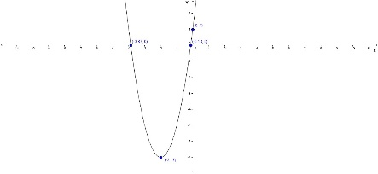 | Gráfica de la función f(x) = 2x2 + 8x + 1. (Nueva)
IMG07 | Ver descripción | Cuaderno de Estudio | Ilustración | Horizontal | MA_09_06_REC20_IMG07_small | 526 x 370 px | MA_09_06_REC20_IMG07_zoom | 800 x 600 px | No hay imagen con ese código
IMG08 | Ver descripción | Cuaderno de Estudio | Ilustración | Horizontal | MA_09_06_REC20_IMG08_small | 526 x 370 px | MA_09_06_REC20_IMG08_zoom | 800 x 600 px | No hay imagen con ese código
IMG09 | Ver descripción | Cuaderno de Estudio | Ilustración | Horizontal | MA_09_06_REC20_IMG09_small | 526 x 370 px | MA_09_06_REC20_IMG09_zoom | 800 x 600 px | 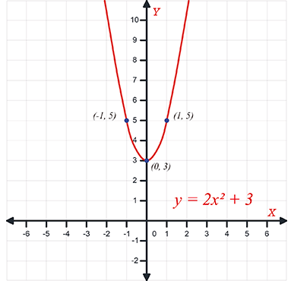 | Esta en git hub pero parece hecha con trazos a mano. Por favor enviar para revisar.
IMG10 | Ver descripción | Cuaderno de Estudio | Ilustración | Horizontal | MA_09_06_REC20_IMG10_small | 526 x 370 px | MA_09_06_REC20_IMG10_zoom | 800 x 600 px | 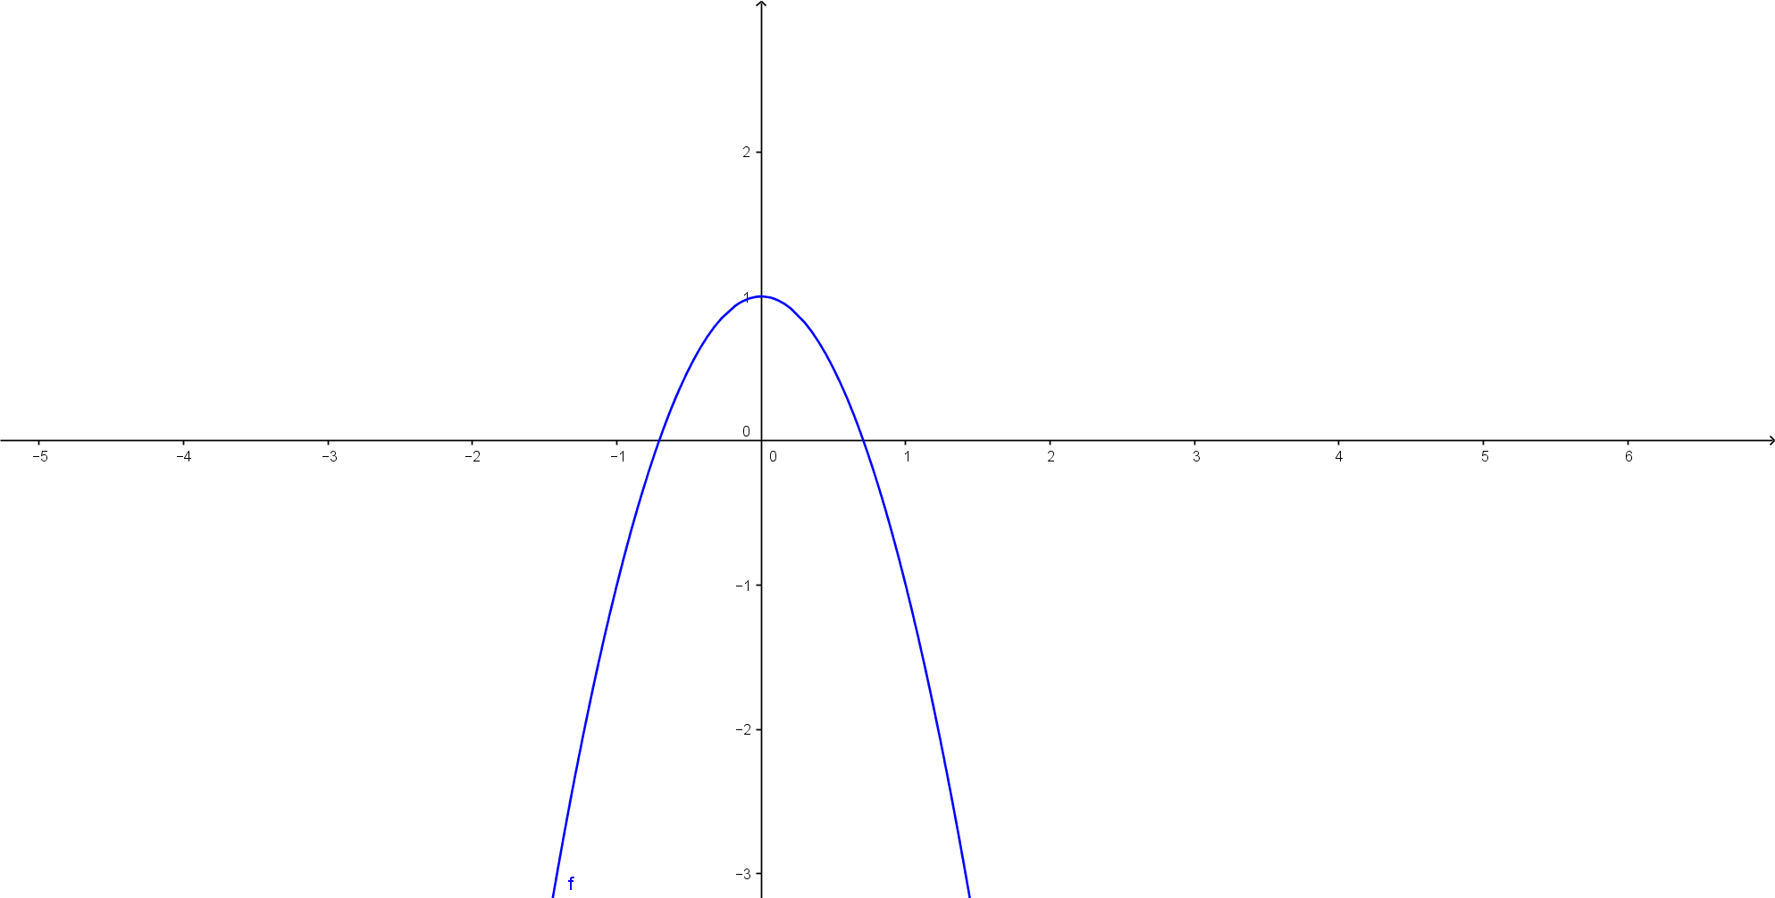 | función y = -2x2 + 1
IMG11 | Ver descripción | Cuaderno de Estudio | Ilustración | Horizontal | MA_09_06_REC20_IMG11_small | 526 x 370 px | MA_09_06_REC20_IMG11_zoom | 800 x 600 px |  | y = 4x2 + 2x
IMG12 | Ver descripción | Cuaderno de Estudio | Ilustración | Horizontal | MA_09_06_REC20_IMG12_small | 526 x 370 px | MA_09_06_REC20_IMG12_zoom | 800 x 600 px | 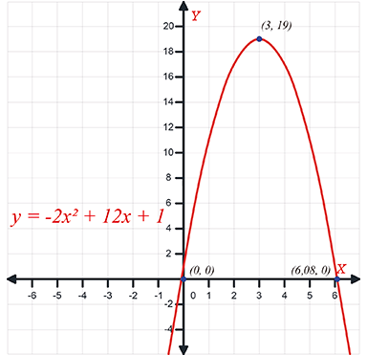 | Esta en git hub. Los números deben verse rectos
IMG13 | Ver descripción | Cuaderno de Estudio | Ilustración | Horizontal | MA_09_06_REC20_IMG13_small | 526 x 370 px | MA_09_06_REC20_IMG13_zoom | 800 x 600 px | No hay imagen con ese código
IMG14 | Ver descripción | Cuaderno de Estudio | Ilustración | Horizontal | MA_09_06_REC20_IMG14_small | 526 x 370 px | MA_09_06_REC20_IMG14_zoom | 800 x 600 px | No hay imagen con ese código
IMG15 | Ver descripción | Cuaderno de Estudio | Ilustración | Horizontal | MA_09_06_REC20_IMG15_small | 526 x 370 px | MA_09_06_REC20_IMG15_zoom | 800 x 600 px | No hay imagen con ese código
IMG16 | Ver descripción | Cuaderno de Estudio | Ilustración | Horizontal | MA_09_06_REC20_IMG16_small | 526 x 370 px | MA_09_06_REC20_IMG16_zoom | 800 x 600 px | 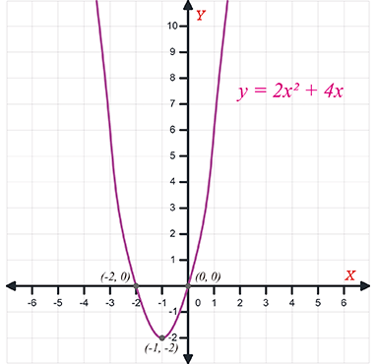 | Esta en git hub pero parece hecha con trazos a mano. Por favor enviar para revisar.
IMG17 | Ver descripción | Cuaderno de Estudio | Ilustración | Horizontal | MA_09_06_REC20_IMG17_small | 526 x 370 px | MA_09_06_REC20_IMG17_zoom | 800 x 600 px | 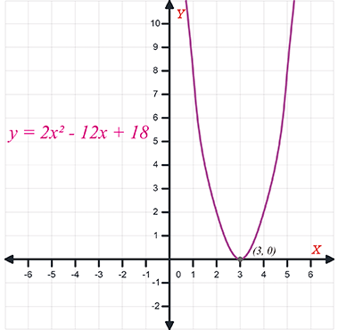 | Esta en git hub pero parece hecha con trazos a mano. Por favor enviar para revisar. No está imagen zoom en git hub. Números rectos
IMG18 | Ver descripción | Cuaderno de Estudio | Ilustración | Horizontal | MA_09_06_REC20_IMG18_small | 526 x 370 px | MA_09_06_REC20_IMG18_zoom | 800 x 600 px | 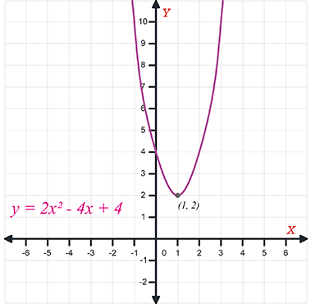 | Revisar. Números rectos
IMG19 | Ver descripción | Cuaderno de Estudio | Fotografía | Horizontal | MA_09_06_REC20_IMG19_small | 526 x 370 px | MA_09_06_REC20_IMG19_zoom | 800 x 600 px | Fotografía lanza | Esta en git hub
IMG20 | Ver descripción | Cuaderno de Estudio | Ilustración | Horizontal | MA_09_06_REC20_IMG20_small | 526 x 370 px | MA_09_06_REC20_IMG20_zoom | 800 x 600 px | Rectángulos | Está en git hub
IMG21 | Ver descripción | Cuaderno de Estudio | Fotografía | Vertical | MA_09_06_REC20_IMG21_small | 526 x 370 px | MA_09_06_REC20_IMG21_zoom | 800 x 600 px | Fotografía baloncesto | Está en git hub
IMG22 | 114785188 | Cuaderno de Estudio | Ilustración | Horizontal | MA_09_06_REC20_IMG22_small | 526 x 370 px | MA_09_06_REC20_IMG22_zoom | 800 x 600 px |  | Shutterstock 114785188
IMG23 | Ver descripción | Cuaderno de Estudio | Ilustración | Horizontal | MA_09_06_REC20_IMG23_small | 526 x 370 px | MA_09_06_REC20_IMG23_zoom | 800 x 600 px | 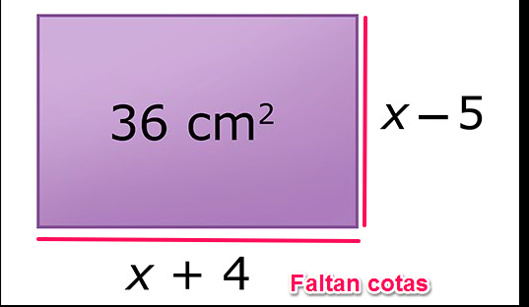 | Está en git hub. Colocar cotas
IMG24 | Ver descripción | Cuaderno de Estudio | Ilustración | Horizontal | MA_09_06_REC20_IMG24_small | 526 x 370 px | MA_09_06_REC20_IMG24_zoom | 800 x 600 px | 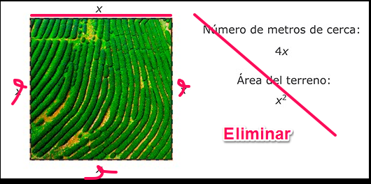 | Está en git hub. Hacer ajustes indicados.
IMG25 | Ver descripción | Cuaderno de Estudio | Ilustración | Horizontal | MA_09_06_REC20_IMG25_small | 526 x 370 px | MA_09_06_REC20_IMG25_zoom | 800 x 600 px | 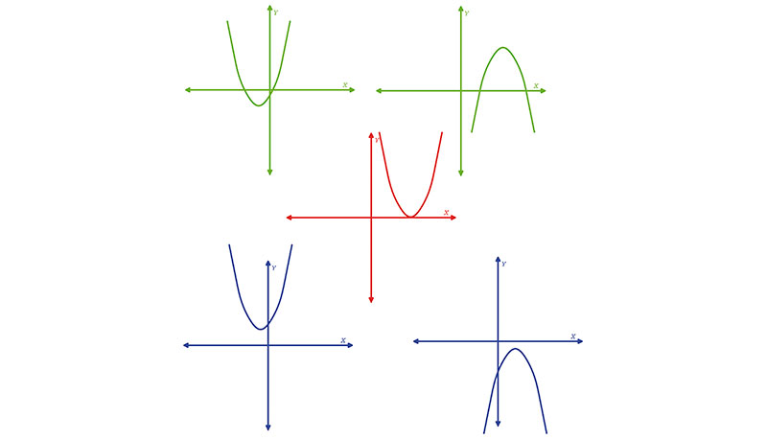 | Esta en git hub nombrada como MA_09_06_REC20_O6. Ajustar el tamaño para ubicarla en cuaderno de estudio
IMG26 | Ver descripción | Cuaderno de Estudio | Ilustración | Horizontal | MA_09_06_REC20_IMG26_small | 526 x 370 px | MA_09_06_REC20_IMG26_zoom | 800 x 600 px | 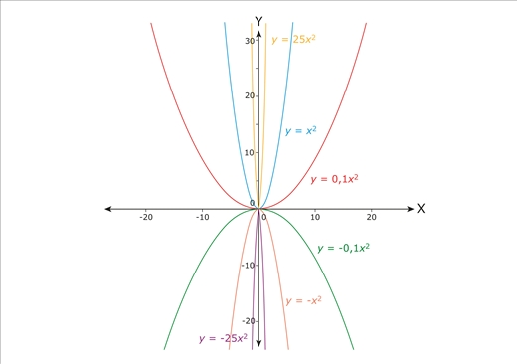 | Plataforma Aula España. 4° ESO. Las funciones lineales y cuadráticas/Las funciones cuadráticas/Imagen 3
IMG27 | Ver descripción | Cuaderno de Estudio | Ilustración | Horizontal | MA_09_06_REC20_IMG27_small | 526 x 370 px | MA_09_06_REC20_IMG27_zoom | 800 x 600 px | Gráfica de la función f(x) = –5/6x2 + 3. | Representar la función indicada siguiendolos parámetros establecidos en plano cartesiano, colores, fuentes, etc.
IMG28 | Ver descripción | Cuaderno de Estudio | Ilustración | Horizontal | MA_09_06_REC20_IMG28_small | 526 x 370 px | MA_09_06_REC20_IMG28_zoom | 800 x 600 px | 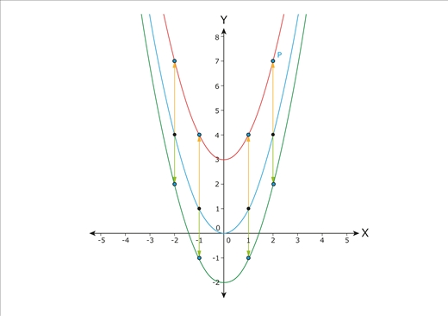 | Plataforma Aula España. 4° ESO. Las funciones lineales y cuadráticas/Las funciones cuadráticas/Imagen 4
IMG29 | Ver descripción | Cuaderno de Estudio | Ilustración | Horizontal | MA_09_06_REC20_IMG29_small | 526 x 370 px | MA_09_06_REC20_IMG29_zoom | 800 x 600 px | 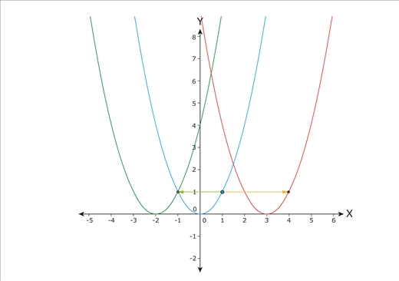 | Plataforma Aula España. 4° ESO. Las funciones lineales y cuadráticas/Las funciones cuadráticas/Imagen 5
IMG30 | Ver descripción | Cuaderno de Estudio | Ilustración | Horizontal | MA_09_06_REC20_IMG30_small | 526 x 370 px | MA_09_06_REC20_IMG30_zoom | 800 x 600 px | 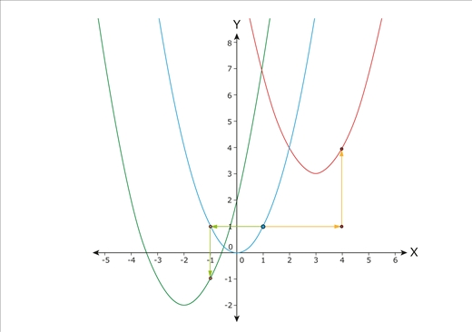 | Plataforma Aula España. 4° ESO. Las funciones lineales y cuadráticas/Las funciones cuadráticas/Imagen 6
IMG31 | Ver descripción | Cuaderno de Estudio | Ilustración | Horizontal | MA_09_06_REC20_IMG31_small | 526 x 370 px | MA_09_06_REC20_IMG31_zoom | 800 x 600 px | 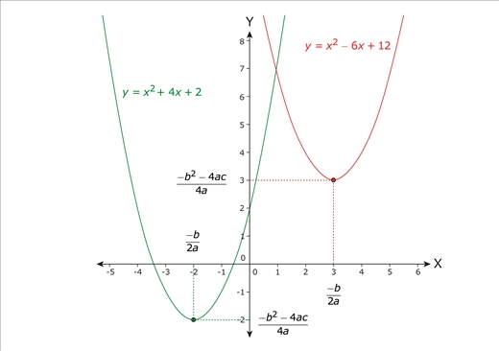 | Plataforma Aula España. 4° ESO. Las funciones lineales y cuadráticas/Las funciones cuadráticas/Imagen 7
IMG32 | Ver descripción | Cuaderno de Estudio | Ilustración | Horizontal | MA_09_06_REC20_IMG32_small | 526 x 370 px | MA_09_06_REC20_IMG32_zoom | 800 x 600 px | Gráfica de la función y = – x2 + 4x + 5 | Representar la función indicada siguiendolos parámetros establecidos en plano cartesiano, colores, fuentes, etc.
IMG33 | Ver descripción | Cuaderno de Estudio | Ilustración | Horizontal | MA_09_06_REC20_IMG33_small | 526 x 370 px | MA_09_06_REC20_IMG33_zoom | 800 x 600 px | 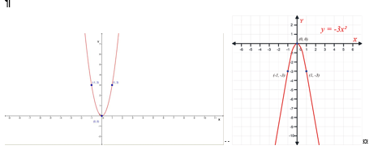 | Formar una sola imagen con MA_09_06_07 Y MA_09_06_08. Revisar que queden con el mismo estilo. Si es necesario encragarla nuevamente.

